상품제안서
ALIO 거치형 UM31 고속충전 맥세이프 보조배터리 10000mAh(워치공용충전) | 상품코드: F31786

 |  |  |  |  |  |  | 02-412-0044 | www.easy1.co.kr
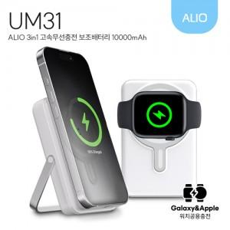

【상세/제작정보】 | 기본수량 100개 미만 시 인쇄비 18000원 추가, 배송비 4400원 추가

【인쇄/포장옵션】 | 레이저, 풀칼라, 풀전사 / 포장지포장

【공급단가】 | 수량 | 50~ | 100~ | 500~ | 1,000~ | 2,000~
*VAT별도 | 단가 | 20,400원 | 20,060원 | 19,550원 | 19,210원 | 18,700원

【상품 URL】 | https://dev.easy1.co.kr:443/src/goods_detail.php?gdno=31786

